для 2 треугольников
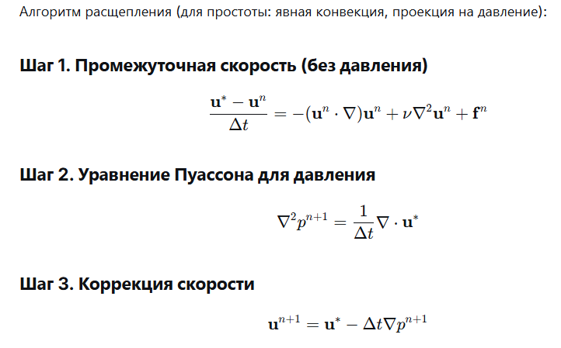
 |  |  |  |  |  |  |  |  |  |  |  |  |  |  |  |  | ρ | 1 |  |  |  | пробуем посчитать турбулентность
 |  |  |  |  |  |  |  |  |  |  |  |  |  |  |  |  | Δt | 0.03
 |  |  | X | Y |  |  |  |  |  |  |  |  |  |  |  |  | γ | 0.1 |  | вязкость
 |  | 1 | 0 | 0
 |  | 2 | 1 | 0
 |  | 3 | 1 | 1
 |  | 4 | 0 | 1

 | 1 треугольник |  |  |  | X | Y
 |  |  |  | 1 | 0 | 0
 | одна точка интегрирования |  |  | 2 | 1 | 0
 |  |  |  | 3 | 1 | 1
 | ось | координата т. интегр. |  | производные функции формы |  |  |  |  | матрица Якоби [J] |  |  |  | detJ |  | detJ* коэф |  | один раз умножаем!!!!! |  |  | {J]-1
 | ξ | 0.3333 |  | -1 | 1 | 0 |  |  | 1 | 0 |  |  | 1 |  | 0.5 | S |  |  |  | 1 | 0
 | η | 0.3333 |  | -1 | 0 | 1 |  |  | 1 | 1 |  |  |  |  |  |  |  |  |  | -1 | 1

 |  |  |  | N1 | N2 | N3 |  | NT |  | NT*N |  |  |  | NT*N*detJ*коэф
 |  |  |  | 0.3333 | 0.3333 | 0.3333 |  | 0.33333333333 |  | 0.11111111111 | 0.11111111111 | 0.11111111111 |  | 0.055555555556 | 0.055555555556 | 0.055555555556
 |  |  |  |  |  |  |  | 0.33333333333 |  | 0.11111111111 | 0.11111111111 | 0.11111111111 |  | 0.055555555556 | 0.055555555556 | 0.055555555556
 |  |  |  | 1.0000 |  |  |  | 0.33333333333 |  | 0.11111111111 | 0.11111111111 | 0.11111111111 |  | 0.055555555556 | 0.055555555556 | 0.055555555556
 |  |  |  |  |  |  |  |  |  |  |  |  |  | трансп dNi/dx, dNi/dy |  |  |  |  |  |  | K1
 |  |  |  | -1 | 1 | 0 |  |  |  |  |  |  |  | -1 | 0 |  | 1 | -1 | 0 |  | 0.5 | -0.5 | 0
 |  |  |  | 0 | -1 | 1 |  |  |  |  |  |  |  | 1 | -1 |  | -1 | 2 | -1 |  | -0.5 | 1 | -0.5
 |  |  |  |  |  |  |  |  |  |  |  |  |  | 0 | 1 |  | 0 | -1 | 1 |  | 0 | -0.5 | 0.5
 |  |  |  | B |  |  |  |  |  |  | BT |  |  |  | BT*B |  |  |  |  |  |  | BT*B*det[J]*коэф
 |  |  |  | -1 | 0 | 1 | 0 | 0 | 0 |  | -1 | 0 | 0 |  | 1 | 0 | -1 | 0 | 0 | 0 |  | 0.5 | 0 | -0.5 | 0 | 0 | 0
 |  |  |  | 0 | 0 | 0 | -1 | 0 | 1 |  | 0 | 0 | -1 |  | 0 | 1 | 1 | -1 | -1 | 0 |  | 0 | 0.5 | 0.5 | -0.5 | -0.5 | 0
 |  |  |  | 0 | -1 | -1 | 1 | 1 | 0 |  | 1 | 0 | -1 |  | -1 | 1 | 2 | -1 | -1 | 0 |  | -0.5 | 0.5 | 1 | -0.5 | -0.5 | 0
 |  |  |  |  |  |  |  |  |  |  | 0 | -1 | 1 |  | 0 | -1 | -1 | 2 | 1 | -1 |  | 0 | -0.5 | -0.5 | 1 | 0.5 | -0.5
 |  |  |  |  |  |  |  |  |  |  | 0 | 0 | 1 |  | 0 | -1 | -1 | 1 | 1 | 0 |  | 0 | -0.5 | -0.5 | 0.5 | 0.5 | 0
 |  |  |  |  |  |  |  |  |  |  | 0 | 1 | 0 |  | 0 | 0 | 0 | -1 | 0 | 1 |  | 0 | 0 | 0 | -0.5 | 0 | 0.5

 | 2 треугольник |  |  |  | X | Y
 |  |  |  | 1 | 0 | 0
 | одна точка интегрирования |  |  | 3 | 1 | 1
 |  |  |  | 4 | 0 | 1
 | ось | координата т. интегр. |  | производные функции формы |  |  |  |  | матрица Якоби [J] |  |  |  | detJ |  | detJ* коэф |  | один раз умножаем!!!!! |  |  | {J]-1
 | ξ | 0.3333 |  | -1 | 1 | 0 |  |  | 1 | 1 |  |  | 1 |  | 0.5 | S |  |  |  | 1 | -1
 | η | 0.3333 |  | -1 | 0 | 1 |  |  | 0 | 1 |  |  |  |  |  |  |  |  |  | 0 | 1

 |  |  |  | N1 | N2 | N3 |  | NT |  | NT*N |  |  |  | NT*N*detJ*коэф
 |  |  |  | 0.3333 | 0.3333 | 0.3333 |  | 0.33333333333 |  | 0.11111111111 | 0.11111111111 | 0.11111111111 |  | 0.055555555556 | 0.055555555556 | 0.055555555556
 |  |  |  |  |  |  |  | 0.33333333333 |  | 0.11111111111 | 0.11111111111 | 0.11111111111 |  | 0.055555555556 | 0.055555555556 | 0.055555555556
 |  |  |  | 1.0000 |  |  |  | 0.33333333333 |  | 0.11111111111 | 0.11111111111 | 0.11111111111 |  | 0.055555555556 | 0.055555555556 | 0.055555555556
 |  |  |  |  |  |  |  |  |  |  |  |  |  | трансп dNi/dx, dNi/dy |  |  |  |  |  |  | K2
 |  |  |  | 0 | 1 | -1 |  |  |  |  |  |  |  | 0 | -1 |  | 1 | 0 | -1 |  | 0.5 | 0 | -0.5
 |  |  |  | -1 | 0 | 1 |  |  |  |  |  |  |  | 1 | 0 |  | 0 | 1 | -1 |  | 0 | 0.5 | -0.5
 |  |  |  |  |  |  |  |  |  |  |  |  |  | -1 | 1 |  | -1 | -1 | 2 |  | -0.5 | -0.5 | 1
 |  |  |  | B |  |  |  |  |  |  | BT |  |  |  | BT*B |  |  |  |  |  |  | BT*B*det[J]*коэф
 |  |  |  | 0 | 0 | 1 | 0 | -1 | 0 |  | 0 | 0 | -1 |  | 1 | 0 | 0 | -1 | -1 | 1 |  | 0.5 | 0 | 0 | -0.5 | -0.5 | 0.5
 |  |  |  | 0 | -1 | 0 | 0 | 0 | 1 |  | 0 | -1 | 0 |  | 0 | 1 | 0 | 0 | 0 | -1 |  | 0 | 0.5 | 0 | 0 | 0 | -0.5
 |  |  |  | -1 | 0 | 0 | 1 | 1 | -1 |  | 1 | 0 | 0 |  | 0 | 0 | 1 | 0 | -1 | 0 |  | 0 | 0 | 0.5 | 0 | -0.5 | 0
 |  |  |  |  |  |  |  |  |  |  | 0 | 0 | 1 |  | -1 | 0 | 0 | 1 | 1 | -1 |  | -0.5 | 0 | 0 | 0.5 | 0.5 | -0.5
 |  |  |  |  |  |  |  |  |  |  | -1 | 0 | 1 |  | -1 | 0 | -1 | 1 | 2 | -1 |  | -0.5 | 0 | -0.5 | 0.5 | 1 | -0.5
 |  |  |  |  |  |  |  |  |  |  | 0 | 1 | -1 |  | 1 | -1 | 0 | -1 | -1 | 2 |  | 0.5 | -0.5 | 0 | -0.5 | -0.5 | 1
обязательно давление
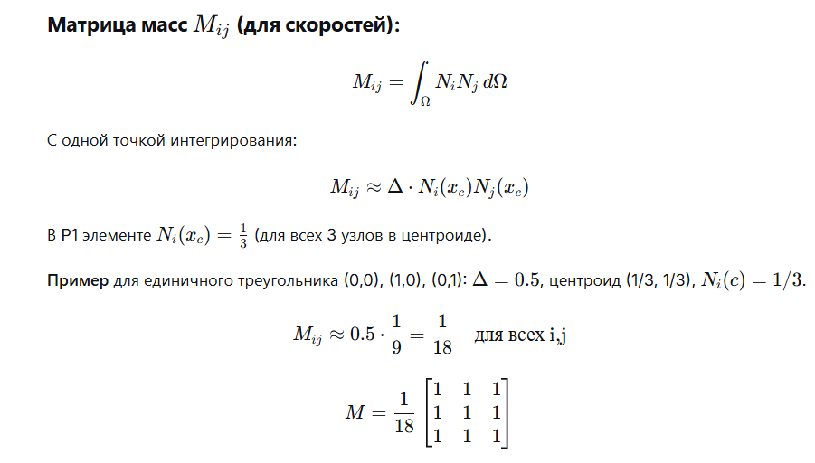
 |  |  |  |  |  |  |  |  |  |  |  | M global | 8*8
 |  |  |  |  |  |  |  | M1 |  |  |  |  |  |  |  |  | M1 scalar |  |  |  |  | M scalar |  |  |  | M lump |  | M global
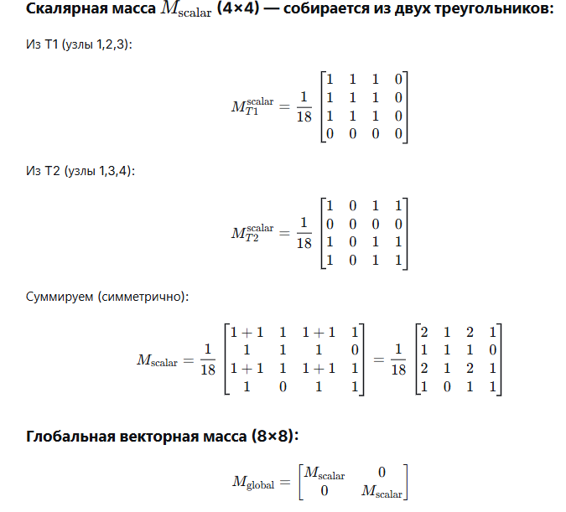
 |  |  |  |  |  |  | 1 | 0.055555555556 | 0.055555555556 | 0.055555555556 |  |  |  |  |  |  | 0.055555555556 | 0.055555555556 | 0.055555555556 | 0 |  | 0.11111111111 | 0.055555555556 | 0.11111111111 | 0.055555555556 | 0.33333333333 |  | 0.11111111111 | 0.055555555556 | 0.11111111111 | 0.055555555556 | 0 | 0 | 0 | 0 | 0.33333333333 | 0 | 0 | 0 | 0 | 0 | 0 | 0
 |  |  |  |  |  |  | 2 | 0.055555555556 | 0.055555555556 | 0.055555555556 |  |  |  |  |  |  | 0.055555555556 | 0.055555555556 | 0.055555555556 | 0 |  | 0.055555555556 | 0.055555555556 | 0.055555555556 | 0 | 0.16666666667 |  | 0.055555555556 | 0.055555555556 | 0.055555555556 | 0 | 0 | 0 | 0 | 0 | 0 | 0.16666666667 | 0 | 0 | 0 | 0 | 0 | 0
 |  |  |  |  |  |  | 3 | 0.055555555556 | 0.055555555556 | 0.055555555556 |  |  |  |  |  |  | 0.055555555556 | 0.055555555556 | 0.055555555556 | 0 |  | 0.11111111111 | 0.055555555556 | 0.11111111111 | 0.055555555556 | 0.33333333333 |  | 0.11111111111 | 0.055555555556 | 0.11111111111 | 0.055555555556 | 0 | 0 | 0 | 0 | 0 | 0 | 0.33333333333 | 0 | 0 | 0 | 0 | 0
 |  |  |  |  |  |  |  |  |  |  |  |  |  |  |  |  | 0 | 0 | 0 | 0 |  | 0.055555555556 | 0 | 0.055555555556 | 0.055555555556 | 0.16666666667 |  | 0.055555555556 | 0 | 0.055555555556 | 0.055555555556 | 0 | 0 | 0 | 0 | 0 | 0 | 0 | 0.16666666667 | 0 | 0 | 0 | 0
 |  |  |  |  |  |  |  | M2 |  |  |  |  |  |  |  |  |  |  |  |  |  |  |  |  |  |  |  | 0 | 0 | 0 | 0 | 0.11111111111 | 0.055555555556 | 0.11111111111 | 0.055555555556 | 0 | 0 | 0 | 0 | 0.33333333333 | 0 | 0 | 0
 |  |  |  |  |  |  | 1 | 0.055555555556 | 0.055555555556 | 0.055555555556 |  |  |  |  |  |  | M2 scalar |  |  |  |  |  |  |  |  |  |  | 0 | 0 | 0 | 0 | 0.055555555556 | 0.055555555556 | 0.055555555556 | 0 | 0 | 0 | 0 | 0 | 0 | 0.16666666667 | 0 | 0
 |  |  |  |  |  |  | 3 | 0.055555555556 | 0.055555555556 | 0.055555555556 |  |  |  |  |  |  | 0.055555555556 | 0 | 0.055555555556 | 0.055555555556 |  |  |  |  |  |  |  | 0 | 0 | 0 | 0 | 0.11111111111 | 0.055555555556 | 0.11111111111 | 0.055555555556 | 0 | 0 | 0 | 0 | 0 | 0 | 0.33333333333 | 0
 |  |  |  |  |  |  | 4 | 0.055555555556 | 0.055555555556 | 0.055555555556 |  |  |  |  |  |  | 0 | 0 | 0 | 0 |  |  |  |  |  |  |  | 0 | 0 | 0 | 0 | 0.055555555556 | 0 | 0.055555555556 | 0.055555555556 | 0 | 0 | 0 | 0 | 0 | 0 | 0 | 0.16666666667
 |  |  |  |  |  |  |  |  |  |  |  |  |  |  |  |  | 0.055555555556 | 0 | 0.055555555556 | 0.055555555556
 |  |  |  |  |  |  |  |  |  |  |  |  |  |  |  |  | 0.055555555556 | 0 | 0.055555555556 | 0.055555555556 |  |  |  |  |  |  |  |  |  |  |  |  |  |  |  | M-1
 |  |  |  |  |  |  |  |  |  |  |  |  |  |  |  |  |  |  |  |  |  |  |  |  |  |  |  |  |  |  |  |  |  |  |  | 3 | 0 | 0 | 0 | 0 | 0 | 0 | 0
 |  |  |  |  |  |  |  |  |  |  |  |  |  |  |  |  |  |  |  |  |  |  |  |  |  |  |  |  |  |  |  |  |  |  |  | 0 | 6 | 0 | 0 | 0 | 0 | 0 | 0
 |  |  |  |  |  |  |  |  |  |  |  |  |  |  |  |  |  |  |  |  |  | 8*8 |  |  |  |  |  |  |  |  |  |  |  |  |  | 0 | 0 | 3 | 0 | 0 | 0 | 0 | 0
 |  |  |  |  |  |  |  | K1 | с турбулентностью |  |  |  |  |  |  |  |  |  |  |  |  | K full (с турбулентностью) |  |  |  |  |  |  |  |  |  |  |  |  |  | 0 | 0 | 0 | 6 | 0 | 0 | 0 | 0
 |  |  |  |  |  |  | 1 | 0.055727564928 | -0.055727564928 | 0 |  | 0.055727564928 | -0.055727564928 | 0 | 0 |  | 0.11145512986 | -0.055727564928 | 0 | -0.055727564928 |  | 0.11145512986 | -0.055727564928 | 0 | -0.055727564928 | 0 | 0 | 0 | 0 |  |  |  |  |  |  | 0 | 0 | 0 | 0 | 3 | 0 | 0 | 0
 |  |  |  |  |  |  | 2 | -0.055727564928 | 0.11145512986 | -0.055727564928 |  | -0.055727564928 | 0.11145512986 | -0.055727564928 | 0 |  | -0.055727564928 | 0.11145512986 | -0.055727564928 | 0 |  | -0.055727564928 | 0.11145512986 | -0.055727564928 | 0 | 0 | 0 | 0 | 0 |  |  |  |  |  |  | 0 | 0 | 0 | 0 | 0 | 6 | 0 | 0
 |  |  |  |  |  |  | 3 | 0 | -0.055727564928 | 0.055727564928 |  | 0 | -0.055727564928 | 0.055727564928 | 0 |  | 0 | -0.055727564928 | 0.11145512986 | -0.055727564928 |  | 0 | -0.055727564928 | 0.11145512986 | -0.055727564928 | 0 | 0 | 0 | 0 |  |  |  |  |  |  | 0 | 0 | 0 | 0 | 0 | 0 | 3 | 0

 |  |  |  |  |  |  |  |  |  |  |  | 0 | 0 | 0 | 0 |  | -0.055727564928 | 0 | -0.055727564928 | 0.11145512986 |  | -0.055727564928 | 0 | -0.055727564928 | 0.11145512986 | 0 | 0 | 0 | 0 |  |  |  |  |  |  | 0 | 0 | 0 | 0 | 0 | 0 | 0 | 6
 |  |  |  |  |  |  |  | K2 | с турбулентностью |  |  |  |  |  |  |  |  |  |  |  |  | 0 | 0 | 0 | 0 | 0.11145512986 | -0.055727564928 | 0 | -0.055727564928
 |  |  |  |  |  |  | 1 | 0.055727564928 | 0 | -0.055727564928 |  | 0.055727564928 | 0 | 0 | -0.055727564928 |  |  |  |  |  |  | 0 | 0 | 0 | 0 | -0.055727564928 | 0.11145512986 | -0.055727564928 | 0
 |  |  |  |  |  |  | 3 | 0 | 0.055727564928 | -0.055727564928 |  | 0 | 0 | 0 | 0 |  |  |  |  |  |  | 0 | 0 | 0 | 0 | 0 | -0.055727564928 | 0.11145512986 | -0.055727564928
 |  |  |  |  |  |  | 4 | -0.055727564928 | -0.055727564928 | 0.11145512986 |  | 0 | 0 | 0.055727564928 | -0.055727564928 |  |  |  |  |  |  | 0 | 0 | 0 | 0 | -0.055727564928 | 0 | -0.055727564928 | 0.11145512986
 |  |  |  |  |  |  |  |  |  |  |  | -0.055727564928 | 0 | -0.055727564928 | 0.11145512986
пересчитывается на каждом шаге!!! |  |  |  |  |  |  |  |  | постоянно пересчитываем значение в центре (можно и через функции формы)
в матрице конвекции скорость задана в центре элемента (в точке интегрирования) |  |  |  |  |  |  |  |  | ux | uy
 |  |  |  |  |  |  | 1 треуг |  | 0.33333333333 | 0
 |  |  |  |  |  |  | Bx |  |  |  | C1
 |  |  |  |  |  |  | -0.16666666667 | 0.16666666667 | 0 | 1 | -0.055555555556 | 0.055555555556 | 0
 |  |  |  |  |  |  | -0.16666666667 | 0.16666666667 | 0 | 2 | -0.055555555556 | 0.055555555556 | 0
 |  |  |  |  |  |  | -0.16666666667 | 0.16666666667 | 0 | 3 | -0.055555555556 | 0.055555555556 | 0

 |  |  |  |  |  |  | By |  |  |  | -0.055555555556 | 0.055555555556 | 0 | 0 |  | -0.055555555556 | 0.055555555556 | 0.11111111111 | -0.11111111111
 |  |  |  |  |  |  | 0 | -0.16666666667 | 0.16666666667 |  | -0.055555555556 | 0.055555555556 | 0 | 0 |  | -0.055555555556 | 0.055555555556 | 0 | 0
 |  |  |  |  |  |  | 0 | -0.16666666667 | 0.16666666667 |  | -0.055555555556 | 0.055555555556 | 0 | 0 |  | -0.055555555556 | 0.055555555556 | 0.11111111111 | -0.11111111111
 |  |  |  |  |  |  | 0 | -0.16666666667 | 0.16666666667 |  | 0 | 0 | 0 | 0 |  | 0 | 0 | 0.11111111111 | -0.11111111111
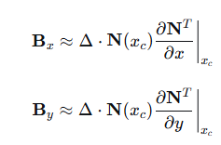
 |  |  |  |  |  |  |  |  | ux | uy
 |  |  |  |  |  |  | 2 треуг |  | 0.66666666667 | 0
 |  |  |  |  |  |  | Bx |  |  |  | C2 |  |  |  |  | С full | 8*8
 |  |  |  |  |  |  | 0 | 0.16666666667 | -0.16666666667 | 1 | 0 | 0.11111111111 | -0.11111111111 |  |  | -0.055555555556 | 0.055555555556 | 0.11111111111 | -0.11111111111 | 0 | 0 | 0 | 0
 |  |  |  |  |  |  | 0 | 0.16666666667 | -0.16666666667 | 3 | 0 | 0.11111111111 | -0.11111111111 |  |  | -0.055555555556 | 0.055555555556 | 0 | 0 | 0 | 0 | 0 | 0
 |  |  |  |  |  |  | 0 | 0.16666666667 | -0.16666666667 | 4 | 0 | 0.11111111111 | -0.11111111111 |  |  | -0.055555555556 | 0.055555555556 | 0.11111111111 | -0.11111111111 | 0 | 0 | 0 | 0
 |  |  |  |  |  |  |  |  |  |  |  |  |  |  |  | 0 | 0 | 0.11111111111 | -0.11111111111 | 0 | 0 | 0 | 0
 |  |  |  |  |  |  | By |  |  |  | 0 | 0 | 0.11111111111 | -0.11111111111 |  | 0 | 0 | 0 | 0 | -0.055555555556 | 0.055555555556 | 0.11111111111 | -0.11111111111
 |  |  |  |  |  |  | -0.16666666667 | 0 | 0.16666666667 |  | 0 | 0 | 0 | 0 |  | 0 | 0 | 0 | 0 | -0.055555555556 | 0.055555555556 | 0 | 0
 |  |  |  |  |  |  | -0.16666666667 | 0 | 0.16666666667 |  | 0 | 0 | 0.11111111111 | -0.11111111111 |  | 0 | 0 | 0 | 0 | -0.055555555556 | 0.055555555556 | 0.11111111111 | -0.11111111111
 |  |  |  |  |  |  | -0.16666666667 | 0 | 0.16666666667 |  | 0 | 0 | 0.11111111111 | -0.11111111111 |  | 0 | 0 | 0 | 0 | 0 | 0 | 0.11111111111 | -0.11111111111

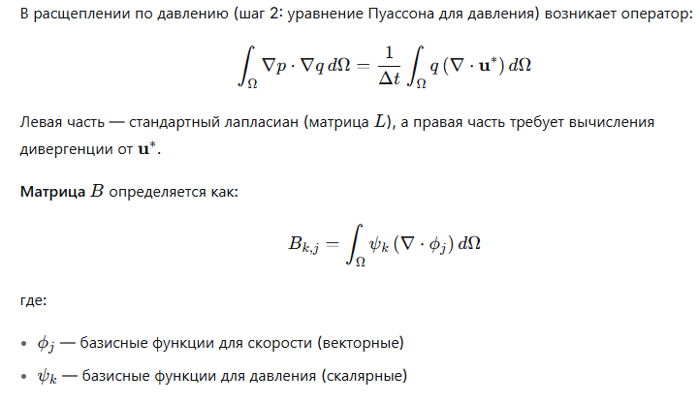
 |  |  |  |  |  |  |  |  |  | локальные узлы |  | трансп dNi/dx, dNi/dy |  |  |  |  | глобальные узлы
 |  |  |  |  |  |  |  |  |  | 1 |  | 2 |  | 3
 |  |  |  |  |  |  |  |  |  | -1 | 0 | 1 | -1 | 0 | 1
 |  |  |  |  |  |  |  |  |  | B1 |  |  |  |  |  |  | 1 |  | 2 |  | 3 |  | 4
 |  |  |  |  |  |  |  |  |  | -0.5 | 0 | 0.5 | -0.5 | 0 | 0.5 |  | -0.5 | 0 | 0.5 | -0.5 | 0 | 0.5 | 0 | 0

 |  |  |  |  |  |  |  |  |  | 1 |  | 3 |  | 4
 |  |  |  |  |  |  |  |  |  | 0 | -1 | 1 | 0 | -1 | 1
 |  |  |  |  |  |  |  |  |  | B2 |  |  |  |  |  |  | 1 |  | 2 |  | 3 |  | 4
 |  |  |  |  |  |  |  |  |  | 0 | -0.5 | 0.5 | 0 | -0.5 | 0.5 |  | 0 | -0.5 | 0 | 0 | 0.5 | 0 | -0.5 | 0.5

 |  |  |  |  |  |  |  |  |  | B global | 2*8 |  |  |  |  |  |  |  | BT
 |  |  |  |  |  |  |  |  |  | -0.5 | 0 | 0.5 | -0.5 | 0 | 0.5 | 0 | 0 |  | -0.5 | 0
 |  |  |  |  |  |  |  |  |  | 0 | -0.5 | 0 | 0 | 0.5 | 0 | -0.5 | 0.5 |  | 0 | -0.5
 |  |  |  |  |  |  |  |  |  |  |  |  |  |  |  |  |  |  | 0.5 | 0
 |  |  |  |  |  |  |  |  |  |  |  |  |  |  |  |  |  |  | -0.5 | 0
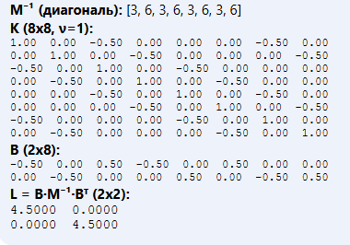
 |  |  |  |  |  |  |  |  |  |  |  |  |  |  |  |  |  |  | 0 | 0.5
 |  |  |  |  |  |  |  |  |  |  |  |  |  |  |  |  |  |  | 0.5 | 0
 |  |  |  |  |  |  |  |  |  |  |  |  |  |  |  |  |  |  | 0 | -0.5
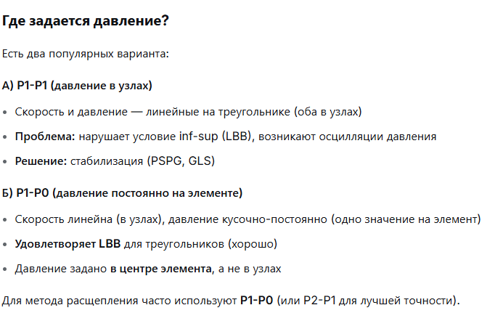
 |  |  |  |  |  |  |  |  |  |  |  |  |  |  |  |  |  |  | 0 | 0.5

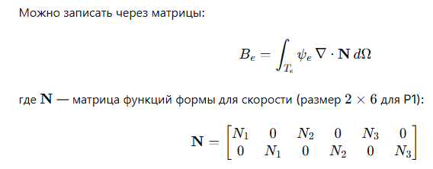

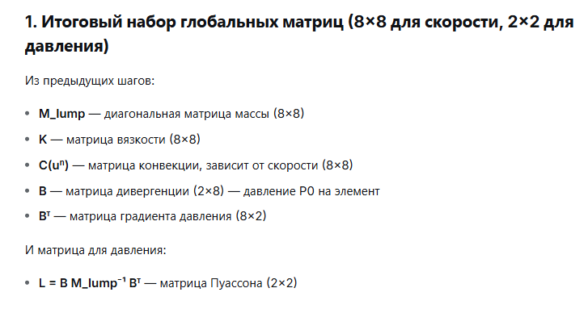
 |  |  |  |  |  |  |  |  |  | L | 2*2
 |  |  |  |  |  |  |  |  |  | M-1*BT |  |  | L |  |  | L-1
 |  |  |  |  |  |  |  |  |  | -1.5 | 0 |  | 4.5 | 0 |  | 0.22222222222 | 0
 |  |  |  |  |  |  |  |  |  | 0 | -3 |  | 0 | 4.5 |  | 0 | 0.22222222222
 |  |  |  |  |  |  |  |  |  | 1.5 | 0
 |  |  |  |  |  |  |  |  |  | -3 | 0
 |  |  |  |  |  |  |  |  |  | 0 | 1.5
 |  |  |  |  |  |  |  |  |  | 3 | 0
 |  |  |  |  |  |  |  |  |  | 0 | -1.5
 |  |  |  |  |  |  |  |  |  | 0 | 3

un | 1x | 1 | Δt | 0.03 | fn | 0
 | 1y | 0 |  |  |  | 0
 | 2x | 0 |  |  |  | 0
 | 2y | 0 |  |  |  | 0
 | 3x | 0 |  |  |  | 0
 | 3y | 0 |  |  |  | 0
 | 4x | 1 |  |  |  | 0
 | 4y | 0 |  |  |  | 0
 |  | горизонтальное течение
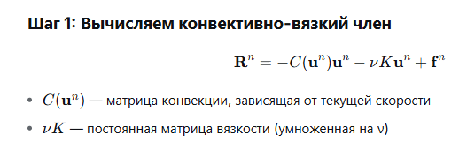
 |  |  |  |  |  |  |  | C*un |  | *(-1) |  | (-1)*K*un |  | R
 |  |  |  |  |  |  |  | -0.055555555556 |  | 0.055555555556 |  | -0.11145512986 |  | -0.0558995743
 |  |  |  |  |  |  |  | -0.055555555556 |  | 0.055555555556 |  | 0.055727564928 |  | 0.061128312048
 |  |  |  |  |  |  |  | -0.055555555556 |  | 0.055555555556 |  | 0 |  | 0.055555555556
 |  |  |  |  |  |  |  | 0 |  | 0 |  | 0.055727564928 |  | 0.0055727564928
 |  |  |  |  |  |  |  | 0.11111111111 |  | -0.11111111111 |  | 0 |  | -0.11111111111
 |  |  |  |  |  |  |  | 0 |  | 0 |  | 0.055727564928 |  | 0.0055727564928
 |  |  |  |  |  |  |  | 0.11111111111 |  | -0.11111111111 |  | -0.11145512986 |  | -0.1222566241
 |  |  |  |  |  |  |  | 0.11111111111 |  | -0.11111111111 |  | 0.055727564928 |  | -0.10553835462

 |  |  |  |  |  |  |  | M-1*R |  | Δt*M-1*R |  | u*
 |  |  |  |  |  |  |  | -0.1676987229 |  | -0.005030961687 |  | 0.99496903831
 |  |  |  |  |  |  |  | 0.36676987229 |  | 0.011003096169 |  | 0.011003096169
 |  |  |  |  |  |  |  | 0.16666666667 |  | 0.005 |  | 0.005
 |  |  |  |  |  |  |  | 0.033436538957 |  | 0.0010030961687 |  | 0.0010030961687
 |  |  |  |  |  |  |  | -0.33333333333 |  | -0.01 |  | -0.01
 |  |  |  |  |  |  |  | 0.033436538957 |  | 0.0010030961687 |  | 0.0010030961687
 |  |  |  |  |  |  |  | -0.36676987229 |  | -0.011003096169 |  | 0.98899690383
 |  |  |  |  |  |  |  | -0.63323012771 |  | -0.018996903831 |  | -0.018996903831

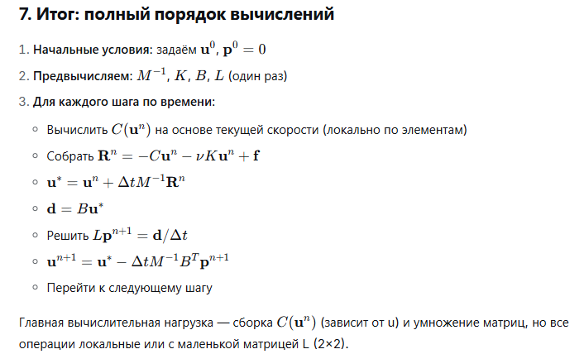
 |  |  |  |  |  |  |  | d
 |  |  |  |  |  |  |  | -0.49498451916
 |  |  |  |  |  |  |  | -0.51449845192

 |  |  |  |  |  |  | p n+1 |  |  | 7.5
 |  |  |  |  |  |  | -3.6665519938 |  | p1_скорр = p1 + (fn_среднее - (p1 + p2)/2) |  |  | 7.572273825
 |  |  |  |  |  |  | -3.8110996438 |  | p2_скорр = p2 + (fn_среднее - (p1 + p2)/2) |  |  | 7.427726175

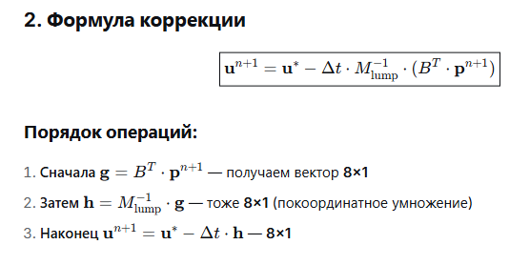

 |  |  |  |  |  |  |  |  | g |  | h |  | u n+1
 |  |  |  |  |  |  |  |  | 1.8332759969 |  | 5.4998279906 |  | 0.82997419859
 |  |  |  |  |  |  |  |  | 1.9055498219 |  | 11.433298931 |  | -0.33199587178
 |  |  |  |  |  |  |  |  | -1.8332759969 |  | -5.4998279906 |  | 0.17149948397
 |  |  |  |  |  |  |  |  | 1.8332759969 |  | 10.999655981 |  | -0.33199587178
 |  |  |  |  |  |  |  |  | -1.9055498219 |  | -5.7166494657 |  | 0.16149948397
 |  |  |  |  |  |  |  |  | -1.8332759969 |  | -10.999655981 |  | 0.33400206411
 |  |  |  |  |  |  |  |  | 1.9055498219 |  | 5.7166494657 |  | 0.81749741986
 |  |  |  |  |  |  |  |  | -1.9055498219 |  | -11.433298931 |  | 0.32400206411

 | Пробуем считать турбулентность

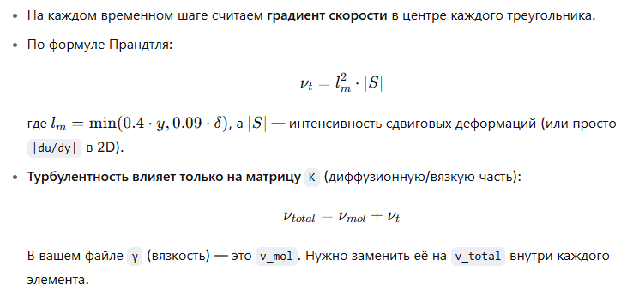

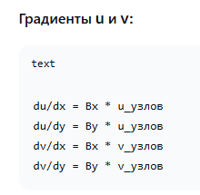

 |  |  |  |  |  |  | для 1 треугольника |  | для 2 треугольника
 |  |  |  |  |  | du/dx | -1 |  | -1
 |  |  |  |  |  | du/dy | 0 |  | 0
 |  |  |  |  |  | dv/dx | 0 |  | 0
 |  |  |  |  |  | dv/dy | 0 |  | 0

 |  |  |  |  |  |  | /S/
 |  |  |  |  |  |  | 1.4142135624 |  | 1.4142135624

 |  |  |  |  |  | y (расстояние до н.г) | 0.33333333333 |  | 0.66666666667
 |  |  |  |  |  | δ (ширина канала) | 1 |  | 1
 |  |  |  |  |  | lm | 0.09 |  | 0.09
 |  |  |  |  |  | lm^2 | 0.0081 |  | 0.0081
 |  |  |  |  |  | γt | 0.011455129855 |  | 0.011455129855

 |  |  |  |  |  | γ total | 0.11145512986 |  | 0.11145512986

